2-MenuOCD
PG | Screen | メニュー別OCD | Note | Coding time | Assign
KMWS03_月別実績の修正
 | C：表示フォーマットの選択
 | 起動する
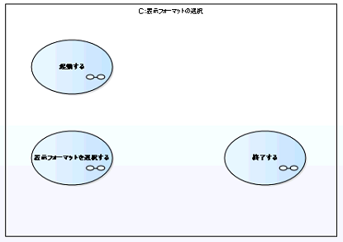
 |  |  | 1. Xác định các step, có 3 step | 1

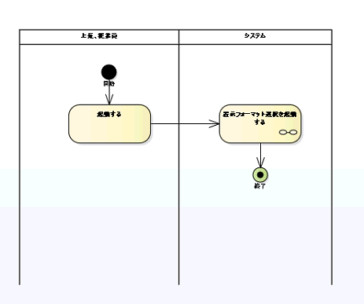
1 | 表示フォーマット選択を起動する
 |  |  | 1. Tạo DTO | 0.5
 |  |  | 2. Tao AggregateRoot | 0.5
 |  |  | 3. Tạo entity, PK | 0.5
 |  |  | 4. Tạo repository để lấy dữ liệu | 0.5
 |  |  | 5. Tạo finder | 0.5
 |  |  | 6. Tạo web service | 0.5

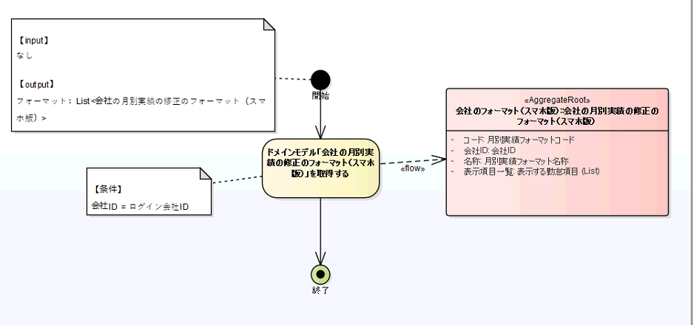

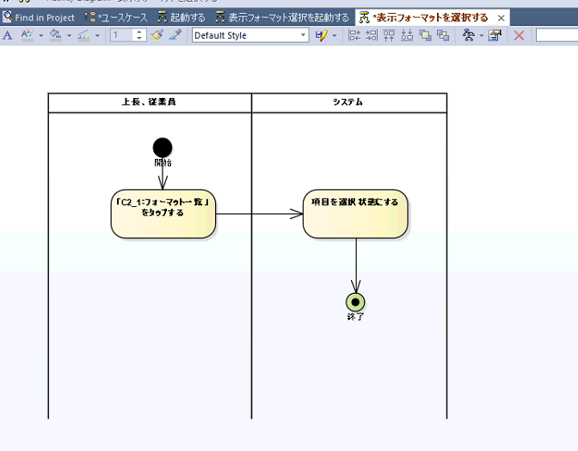
2 | 表示フォーマットを選択する
 |  |  | 1. Xác định thao tác, xử lý | 1

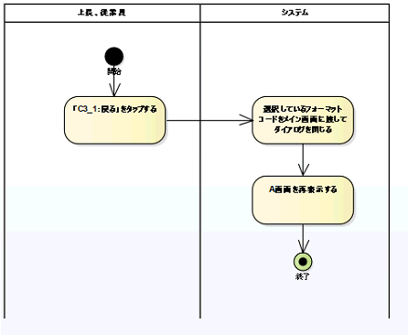
3 | 終了する
 |  |  | 1. Xác định thao tác, xử lý | 1

 |  |  | TOTAL | 6.00

